Información
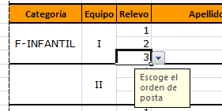

FORMA DE CUMPLIMENTAR EL FORMULARIO DE INSCRIPCIÓN

Para rellenar correctamente el formulario, siga las instrucciones siguientes:

Después de leer las siguientes instrucciones, puedes acceder al formulario haciendo clic en la solapa inferior "Inscripción Corredores"
1. Indique la comunidad autónoma, persona y número de teléfono de la persona de contacto.
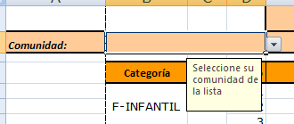

2. Indique la categoría del corredor escogiéndola de la lista desplegable de la columna Categoría.
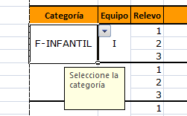

2. Para distinguir Equipos de la misma categoría, escoja una descripción única para cada equipo.
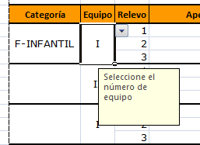

3. Escoja el orden del relevo de cada corredor del equipo.

